Cenário - Pesquisar Cliente
Projeto: | <o nome do projeto>
Grupo | <o número do grupo>
Analista: | <o nome do(s) analista(s) de qualidade que montou o Cenário de Teste>
Data : | 2021-05-04
Versão: | 00.00.001

Caso de Teste: | <Ex: Testar a funcionalidade de pesquisa do cliente>

Pré-Requisitos: | <Neste espaço você deve listar tudo aquilo que precisa ser preparado antes de começar a testar. Ex: Start no serviço>
Configurar ambiente x...y....z..
Rodar o SQL: Inserir Transação SQL Aqui
Logar no sistema....

 |  |  |  |  | Coluna opcional | Essas são apenas colunas de controle |  | Deve ter OU Print ou Log de Evidência
Id do TC | Cenário | Condição/Iteração com sistema | Massa de Teste | Esperado / Valor esperado | Print Screen da Tela Esperada | Status – Desenvolvimento | Status – Qualidade | PrintScreen Evidência | URL do Log de Evidência
Id1 | Pesquisar Cliente | Logar no sistema, clicar na opção de busca do cliente no menu principal, digitar o CÓDIGO do cliente. | Código do Cliente: AAAAA | Mensagem de Erro que o código é inválido. |  | OK | BUG. Não apareceu a mensagem. O sistema deixou consultar. | N/A | \\logserver\Demanda\A-416\LogId1.LOG
Id2 | Pesquisar Cliente | Logar no sistema, clicar na opção de busca do cliente no menu principal, digitar o CÓDIGO do cliente. | Código do Cliente: 123 | O sistema deve preencher o código com zeros a esquerda: "00123" e apresentar os dados do cliente: "SENHOR DAS ESTRELAS" | 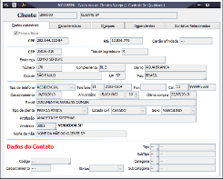 | OK | OK | N/A | \\logserver\Demanda\A-416\LogId2.LOG
Id3 | Pesquisar Cliente | Logar no sistema, clicar na opção de busca do cliente no menu principal, digitar o CÓDIGO do cliente. | Código do Cliente: | Ao deixar em branco o campo e preencher, o sistema deverá fornecer um aviso que o código está em branco e não deve permitir a busca. |  | OK | OK | N/A | \\logserver\Demanda\A-416\LogId3.LOG
Id4 | Pesquisar Cliente | Logar no sistema, clicar na opção de busca do cliente no menu principal, digitar o NOME do cliente. | Nome do cliente: MARCO ANTONIO DE OLIVEIRA MARCONDES SANTANA DE SILVA BUENO E SOUTO. | O sistema deve limitar o preenchimento em 25 caracteres e mostrar uma mensagem que ensine o usuário a abreviar. |  | Não Ok. O componente utilizado não permite a limitação, mas o sistema está com aviso correto e não deixa salvar. | DEFEITO.Ok com ressalvas. | N/A | \\logserver\Demanda\A-416\LogId4.LOG
Id5 | Pesquisar Cliente | Logar no sistema, clicar na opção de busca do cliente no menu principal, digitar o NOME do cliente. | Nome do Cliente: M | O sistema não deve permitir a busca e deve avisar o cliente da necessidade do preenchimento de pelos 5 caracteres (letras). |  | OK | OK | N/A | \\logserver\Demanda\A-416\LogId5.LOG
Id6 | Pesquisar Cliente | Logar no sistema, clicar na opção de busca do cliente no menu principal, digitar o NOME do cliente. | Nome do Cliente: SENHOR DO ESPAÇO | O sistema deve emitir um aviso de cliente não encontrado na base. |  | OK | BUG. Não apareceram os dados do endereço. | N/A | \\logserver\Demanda\A-416\LogId6.LOG
Id7 | Pesquisar Cliente | Logar no sistema, clicar na opção de busca do cliente no menu principal, digitar o NOME do cliente. | Nome do Cliente: SENHOR DAS ESTRELAS | O sistema deve apresentar os dados do cliente: "SENHOR DAS ESTRELAS" | 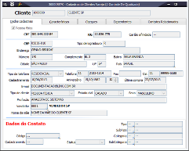 | OK | OK | \\logserver\Demanda\A-416\TelaId7 | \\logserver\Demanda\A-416\LogId7.LOG

Tester: | <Nome do analista que testou>
Data de homologação: | 2021-05-24

Home
Projeto: | BP
Grupo | 6
Analista: | Juan, Gabriel, Roberta, Pedro, Luiz
Data : | 2022-05-27
Versão: | 00.00.001

Caso de Teste: | <Ex: Testar a funcionalidade de pesquisa do cliente>

Pré-Requisitos: | Startar o react
Configurar ambiente: instalar o react e e as dependências node
Rodar o SQL:

 |  |  |  |  | Coluna opcional | Essas são apenas colunas de controle |  | Deve ter OU Print ou Log de Evidência
Id do TC | Cenário | Condição/Iteração com sistema | Massa de Teste | Esperado / Valor esperado | Print Screen da Tela Esperada | Status – Desenvolvimento | Status – Qualidade | PrintScreen Evidência | URL do Log de Evidência
1 | Botão sobre nós | entrar na home e clicar em sobre nós |  | redirecionar para a parte sobre nós | 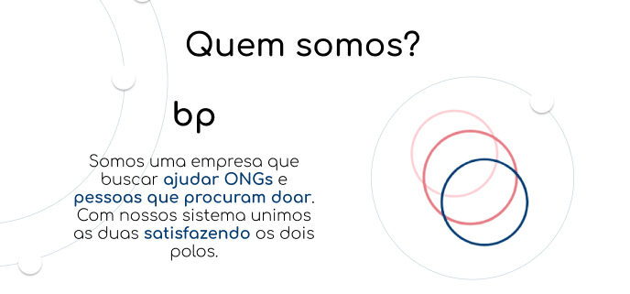 | OK | ok | N/A | https://github.com/apires-roberta/bp
2 | Botão entrar | entrar na home e clicar em entrar |  | redirecionar para página de login | 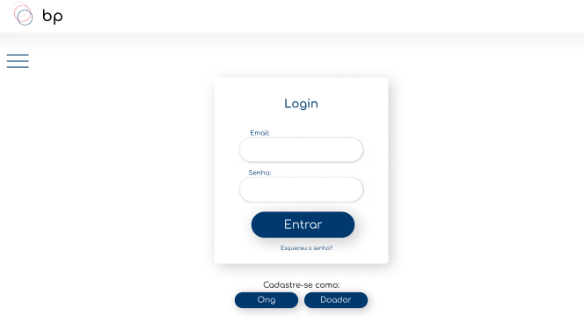 | OK | OK | N/A | https://github.com/apires-roberta/bp
3 | Botão cadastrar-se | entrar na home e clicar em cadastrar-se |  | redirecionar para página de cadastro | 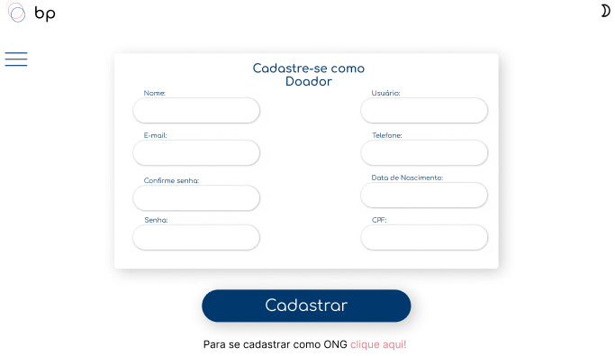 | OK | OK | N/A | https://github.com/apires-roberta/bp
4 | Botão campanhas | entrar na home e clicar em campanhas |  | redirecionar para página de campanha de acordo com o usuário está logado, caso não esteja logado redirecionar para a tela de login | 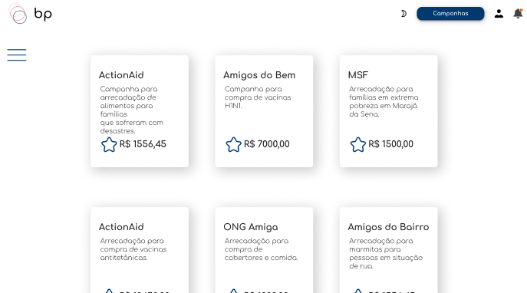 | ok | ok | N/A | \\lohttps://github.com/apires-roberta/bp

Tester: | Gabriel e Roberta
Data de homologação: | 2022-05-27

Login
Projeto: | BP
Grupo | 6
Analista: | Juan, Gabriel, Roberta, Pedro, Luiz
Data : | 2022-05-27
Versão: | 00.00.001

Caso de Teste: | <Ex: Testar a funcionalidade de pesquisa do cliente>

Pré-Requisitos: | Startar o react
Configurar ambiente: instalar o react e e as dependências node
Rodar o SQL:

 |  |  |  |  | Coluna opcional | Essas são apenas colunas de controle |  | Deve ter OU Print ou Log de Evidência
Id do TC | Cenário | Condição/Iteração com sistema | Massa de Teste | Esperado / Valor esperado | Print Screen da Tela Esperada | Status – Desenvolvimento | Status – Qualidade | PrintScreen Evidência | URL do Log de Evidência
1 | input e-mail | entrar na página de Login e preencher o campo |  | validar o e-mail |  | em andamento | ok | N/A | https://github.com/apires-roberta/bp
2 | input senha | entrar na página de Login e preencher o campo |  | validar senha |  | em andamento | OK | N/A | https://github.com/apires-roberta/bp
3 | Botão entrar | entrar na página de login e fazer o login |  | validar o Login e redirecionar para a página de campanhas |  | em andamento | OK | N/A | https://github.com/apires-roberta/bp
4 | Botão esquecer a senha | entrar na página de login e clicar em esqueci a senha |  | trocar a senha do usuário |  | em andamento | em andamento | N/A | \\lohttps://github.com/apires-roberta/bp
5 | Botão cadastrar ong | entrar na página de login e clicar em cadastrar ong |  | redirecionar para a página de cadastro ong | 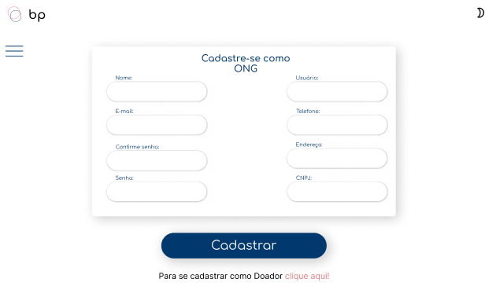 | OK | OK | N/A | \\lohttps://github.com/apires-roberta/bp
6 | Botão cadastrar doador | entrar na página de login e clicar em cadastrar doador |  | redirecionar para a página de cadastro doador |  | OK | OK | N/A | \\lohttps://github.com/apires-roberta/bp
2.7 | Botão Sol | entrar na página de cadastro e clicar no sol |  | mudar para modo claro |  | OK | OK | N/A | \\lohttps://github.com/apires-roberta/bp
2.8 | Botão Lua | entrar na página de cadastro e clicar na lua |  | mudar para modo escuro |  | OK | OK | N/A | \\lohttps://github.com/apires-roberta/bp

Tester: | Gabriel e Roberta
Data de homologação: | 2022-05-27

Cadastro
Projeto: | BP
Grupo | 6
Analista: | Juan, Gabriel, Roberta, Pedro, Luiz
Data : | 2022-05-27
Versão: | 00.00.001

Caso de Teste: | <Ex: Testar a funcionalidade de pesquisa do cliente>

Pré-Requisitos: | Startar o react
Configurar ambiente: instalar o react e e as dependências node
Rodar o SQL:

 |  |  |  |  | Coluna opcional | Essas são apenas colunas de controle |  | Deve ter OU Print ou Log de Evidência
Id do TC | Cenário | Condição/Iteração com sistema | Massa de Teste | Esperado / Valor esperado | Print Screen da Tela Esperada | Status – Desenvolvimento | Status – Qualidade | PrintScreen Evidência | URL do Log de Evidência
1.1 | input e-mail doador | entrar na página de cadastro e preencher o campo |  | validar o e-mail | 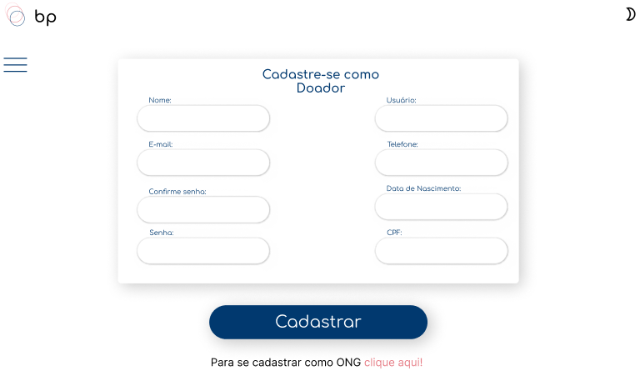 | ok | ok | N/A | https://github.com/apires-roberta/bp
1.2 | input senha doador | entrar na página de cadastro e preencher o campo |  | validar senha |  | ok | OK | N/A | https://github.com/apires-roberta/bp
1.3 | input telefone doador | entrar na página de cadastro e preencher o campo |  | validar o telefone |  | ok | OK | N/A | https://github.com/apires-roberta/bp
1.4 | input CPF doador | entrar na página de cadastro e preencher o campo |  | validar o CPF |  | em andamento | OK | N/A | \\lohttps://github.com/apires-roberta/bp
1.5 | Botão cadastrar(Página doador) | entrar na página de cadastro e clicar em cadastrar |  | cadastrar no banco e redirecionar para campanhas |  | OK | OK | N/A | \\lohttps://github.com/apires-roberta/bp
1.6 | Botão Lua | entrar na página de cadastro e clicar na lua |  | mudar para modo escuro | 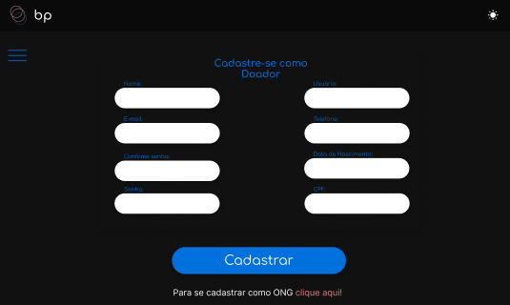 | OK | OK | N/A | \\lohttps://github.com/apires-roberta/bp
1.7 | Botão clique aqui | entrar na página de cadastro e clicar no clique aqui |  | redirecionar para cadastro ong |  | OK | OK | N/A | \\lohttps://github.com/apires-roberta/bp
1.8 | Botão Sol | entrar na página de cadastro e clicar no sol |  | mudar para modo claro |  | OK | OK | N/A | \\lohttps://github.com/apires-roberta/bp
2.1 | input e-mail ong | entrar na página de cadastro e preencher o campo |  | validar o e-mail |  | ok | ok | N/A | https://github.com/apires-roberta/bp
2.2 | input senha ong | entrar na página de cadastro e preencher o campo |  | validar senha |  | ok | OK | N/A | https://github.com/apires-roberta/bp
2.3 | input telefone ong | entrar na página de cadastro e preencher o campo |  | validar o telefone |  | ok | OK | N/A | https://github.com/apires-roberta/bp
2.4 | input CPF ong | entrar na página de cadastro e preencher o campo |  | validar o CPF |  | em andamento | OK | N/A | \\lohttps://github.com/apires-roberta/bp
2.5 | Botão cadastrar(Página ong) | entrar na página de cadastro e clicar em cadastrar |  | cadastrar no banco e redirecionar para campanhas |  | OK | OK | N/A | \\lohttps://github.com/apires-roberta/bp
2.6 | Botão clique aqui | entrar na página de cadastro e clicar no clique aqui |  | redirecionar para cadastro doador |  | OK | OK | N/A | \\lohttps://github.com/apires-roberta/bp
2.7 | Botão Sol | entrar na página de cadastro e clicar no sol |  | mudar para modo claro |  | OK | OK | N/A | \\lohttps://github.com/apires-roberta/bp
2.8 | Botão Lua | entrar na página de cadastro e clicar na lua |  | mudar para modo escuro | 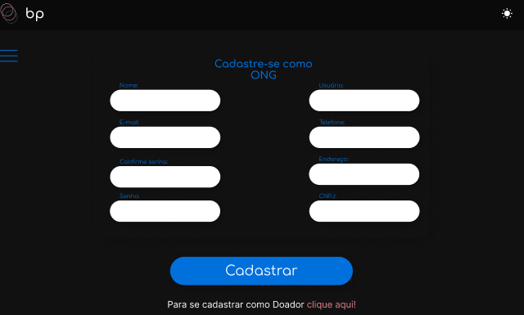 | OK | OK | N/A | \\lohttps://github.com/apires-roberta/bp

Tester: | Gabriel e Roberta
Data de homologação: | 2022-05-27

Nota Fiscal
Projeto: | BP
Grupo | 6
Analista: | Juan, Gabriel, Roberta, Pedro, Luiz
Data : | 2022-05-27
Versão: | 00.00.001

Caso de Teste: | <Ex: Testar a funcionalidade de pesquisa do cliente>

Pré-Requisitos: | Startar o react
Configurar ambiente: instalar o react e e as dependências node
Rodar o SQL:

 |  |  |  |  | Coluna opcional | Essas são apenas colunas de controle |  | Deve ter OU Print ou Log de Evidência
Id do TC | Cenário | Condição/Iteração com sistema | Massa de Teste | Esperado / Valor esperado | Print Screen da Tela Esperada | Status – Desenvolvimento | Status – Qualidade | PrintScreen Evidência | URL do Log de Evidência
1 | Botão campanhas | entrar na página de nota fiscal e clicar no botão campanhas |  | redirecionar para página de campanhas |  | ok | ok | N/A | https://github.com/apires-roberta/bp
2 | Botão Lua | entrar na página de nota fiscal e clicar na lua |  | mudar para modo escuro | 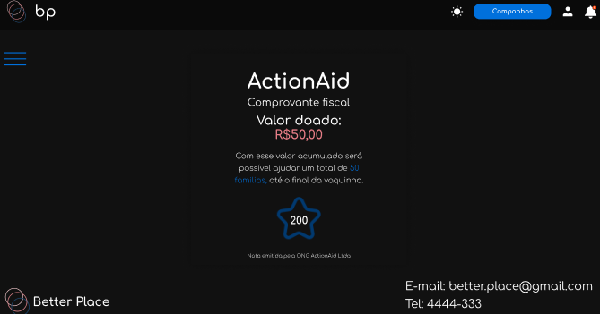 | OK | OK | N/A | \\lohttps://github.com/apires-roberta/bp
3 | Ícone usuário | entrar na página de nota fiscal e clicar no ícone de usuário |  | redirecionar para o perfil do usuário | 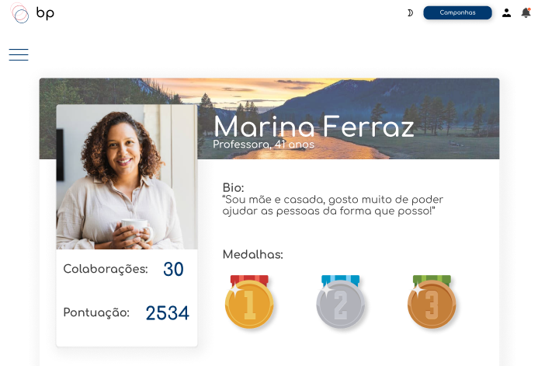 | ok | OK | N/A | https://github.com/apires-roberta/bp
4 | Ícone de sino | entrar na página de nota fiscal e clicar no ícone de sino |  | abrir as notificações |  | em andamento | em andamento | N/A | \\lohttps://github.com/apires-roberta/bp
5 | Comprovante fiscal | entrar na página de nota fiscal |  | retornar o nome da ong para onde o dinheiro foi doado, o valor doado, o que dá para fazer com o valor e os pontos ganhos | 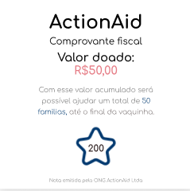 | em andamento | em andamento | N/A | \\lohttps://github.com/apires-roberta/bp
6 | Botão Sol | entrar na página de cadastro e clicar no sol |  | mudar para modo claro |  | OK | OK | N/A | \\lohttps://github.com/apires-roberta/bp
Tester: | Gabriel e Roberta
Data de homologação: | 2022-05-27

Perfil
Projeto: | BP
Grupo | 6
Analista: | Juan, Gabriel, Roberta, Pedro, Luiz
Data : | 2022-05-27
Versão: | 00.00.001

Caso de Teste: | <Ex: Testar a funcionalidade de pesquisa do cliente>

Pré-Requisitos: | Startar o react
Configurar ambiente: instalar o react e e as dependências node
Rodar o SQL:

 |  |  |  |  | Coluna opcional | Essas são apenas colunas de controle |  | Deve ter OU Print ou Log de Evidência
Id do TC | Cenário | Condição/Iteração com sistema | Massa de Teste | Esperado / Valor esperado | Print Screen da Tela Esperada | Status – Desenvolvimento | Status – Qualidade | PrintScreen Evidência | URL do Log de Evidência
1.1 | foto de perfil doador | entrar na página de perfil |  | foto de perfil, foto de fundo, Nome, bio, medalhas, quantidade de colaborações, pontuação | 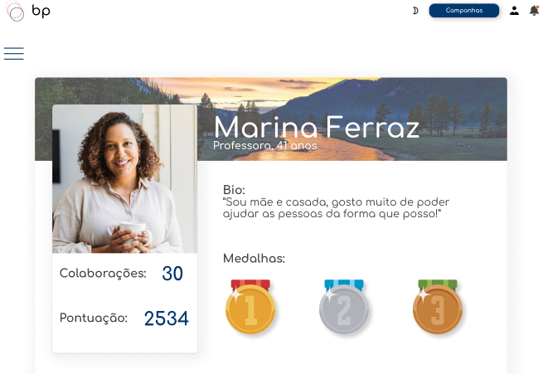 | em andamento | em andamento | N/A | https://github.com/apires-roberta/bp
1.2 | Botão campanhas | entrar na página de nota fiscal e clicar no botão campanhas |  | redirecionar para página de campanhas |  | ok | ok | N/A | https://github.com/apires-roberta/bp
1.3 | Ícone usuário | entrar na página de nota fiscal e clicar no ícone de usuário |  | redirecionar para o perfil do usuário |  | ok | OK | N/A | https://github.com/apires-roberta/bp
1.4 | Ícone de sino | entrar na página de nota fiscal e clicar no ícone de sino |  | abrir as notificações |  | em andamento | em andamento | N/A | \\lohttps://github.com/apires-roberta/bp
1.5 | Botão Lua | entrar na página de cadastro e clicar na lua |  | mudar para modo escuro |  | OK | OK | N/A | \\lohttps://github.com/apires-roberta/bp
1.6 | Botão Sol | entrar na página de cadastro e clicar no sol |  | mudar para modo claro |  | OK | OK | N/A | \\lohttps://github.com/apires-roberta/bp
1.7 | Botão clique aqui | entrar na página de cadastro e clicar no clique aqui |  | redirecionar para cadastro ong |  | OK | OK | N/A | \\lohttps://github.com/apires-roberta/bp
2.1 | input e-mail ong | entrar na página de cadastro e preencher o campo |  | validar o e-mail |  | ok | ok | N/A | https://github.com/apires-roberta/bp
2.2 | input senha ong | entrar na página de cadastro e preencher o campo |  | validar senha |  | ok | OK | N/A | https://github.com/apires-roberta/bp
2.3 | input telefone ong | entrar na página de cadastro e preencher o campo |  | validar o telefone |  | ok | OK | N/A | https://github.com/apires-roberta/bp
2.4 | input CPF ong | entrar na página de cadastro e preencher o campo |  | validar o CPF |  | em andamento | OK | N/A | \\lohttps://github.com/apires-roberta/bp
2.5 | Botão cadastrar(Página ong) | entrar na página de cadastro e clicar em cadastrar |  | cadastrar no banco e redirecionar para campanhas |  | OK | OK | N/A | \\lohttps://github.com/apires-roberta/bp
2.6 | Botão clique aqui | entrar na página de cadastro e clicar no clique aqui |  | redirecionar para cadastro doador |  | OK | OK | N/A | \\lohttps://github.com/apires-roberta/bp

